关系图
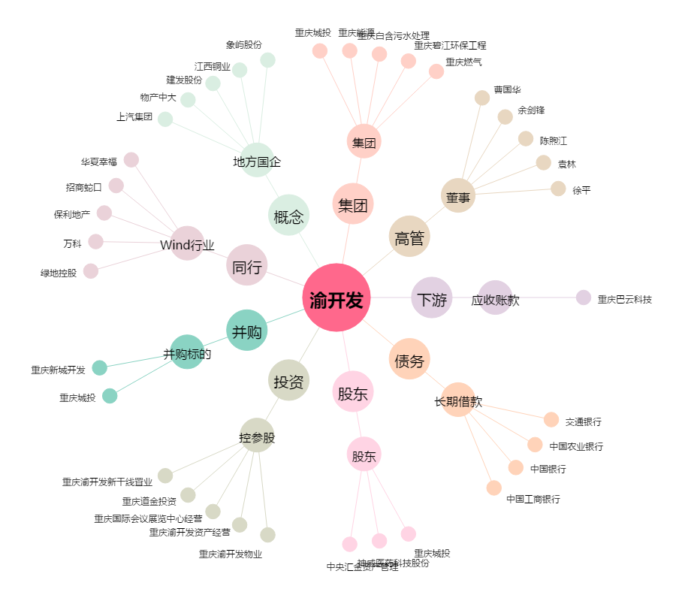
渝开发[000514.SZ] - 关系概览图

